gs_an_table
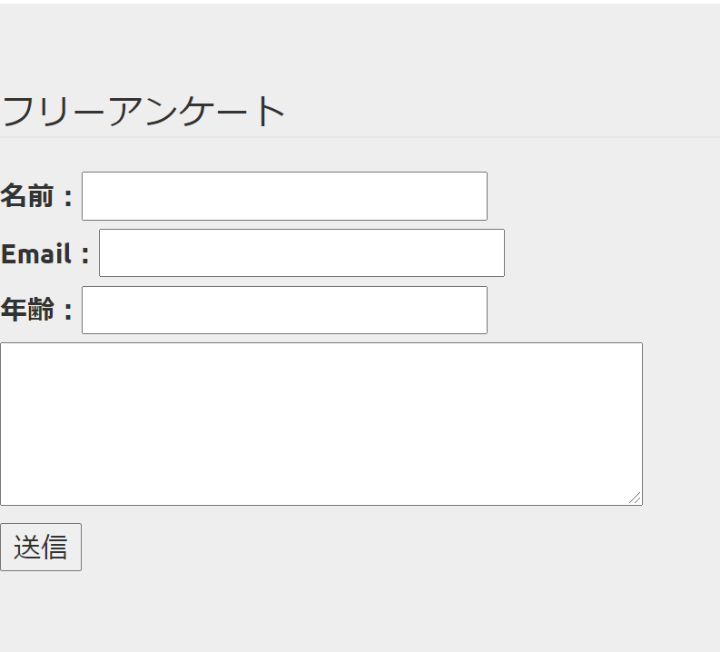
id（顧客ID）重複なし | name（氏名）重複あり | email（Email）重複無し | age(年齢)重複あり | naiyou（備考）重複あり | indate（日時）重複あり
1 | ジーズ太郎 | test1@test.test | 20 | テスト１ | 2015-06-01
2 | ジーズ次郎 | test2@test.test | 30 | テスト２ | 2015-06-02
3 | ジーズ三郎 | test3@test.test | 40 | テスト３ | 2015-06-03

【テーブル設計慣れるまで】
以下のように進めると自動で設計が固まります。
--------------------------------------------------------------
１．先に画面イメージを先にやる
２．画面の入力項目が必要な「カラム」です。
３．そのままテーブル定義に落とし込みます。
--------------------------------------------------------------------
と、やって見ると良いでしょう。
※まずは必要最低限だけ設計し、開発を進ませ、
足りないカラムがでてから追加でも良いでしょう。

gs_an_table (2)
id（顧客ID）重複なし | name（氏名）重複あり | email（Email）重複無し | age(年齢)重複あり | indate（日時）重複あり
1 | ジーズ太郎 | test1@test.test | 20 | 2015-06-01
2 | ジーズ次郎 | test2@test.test | 30 | 2015-06-02
3 | ジーズ三郎 | test3@test.test | 40 | 2015-06-03

【テーブル設計慣れるまで】
以下のように進めると自動で設計が固まります。
--------------------------------------------------------------
１．先に画面イメージを先にやる
２．画面の入力項目が必要な「カラム」です。
３．そのままテーブル定義に落とし込みます。
--------------------------------------------------------------------
と、やって見ると良いでしょう。
※まずは必要最低限だけ設計し、開発を進ませ、
足りないカラムがでてから追加でも良いでしょう。

